Teste de performance
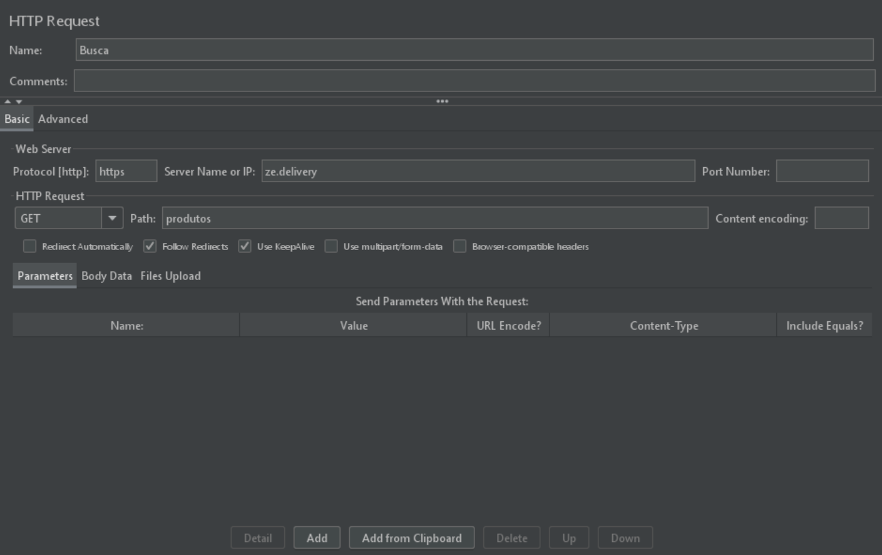
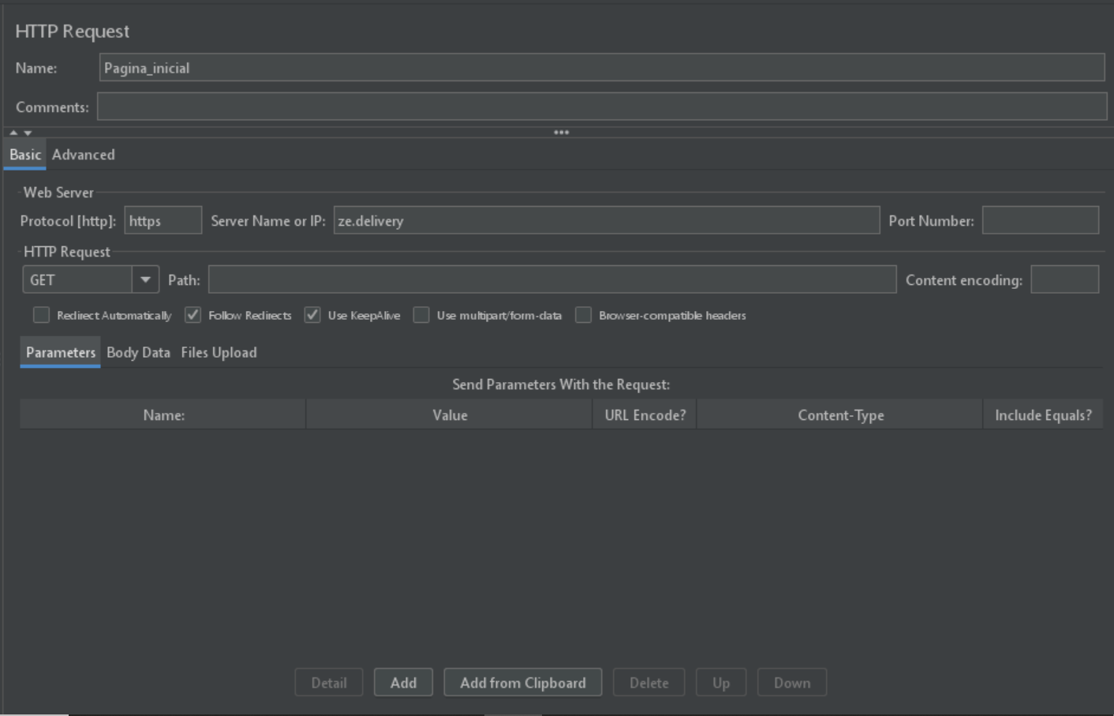
Teste de performance - Zé Delivery

Foram realizadas duas baterias de testes na ferramenta Apache Jmeter (5.4.1), contemplando duas das principais funcionalidades do site do Zé Delivery: acesso à página inicial e à página de busca de produtos.

